Hoja1
 | Bebidas alcohólicas | Copa | Tipo de servicio | Cantidad de bebida servida | Cocteles (minimo 3)
1 | Brandy | 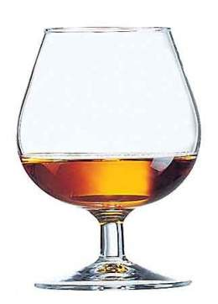 | Si el producto es de calidad, cuanto más moderadamente grande de tamaño sea mejor, de tal forma que pueda el cliente si lo desea, calentar el aguardiente transmitiendo el calor de su propia mano a través de la superficie de la copa que abarque. Otra forma de de servicio, es inclinar levemente la copa sujeta por su peana y siempre a la vista del cliente. Al igual que en todo tipo de bebida que se sirva desde la botella original, procurar que el consumidor quede cerciorado de la marca del producto que se le está sirviendo. | 60 grs | *Forastero BRANDY ALEXANDER MADELAINE
2 | Tequila | 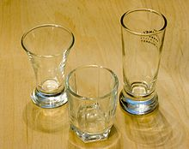 | Vacía en un caballito o copa. Sostén la copa por el tallo (no del cuerpo), levántala a nivel de tus ojos y observa el color del tequila.Agita suavemente el vaso con tequila. Observa cómo el tequila se adhiere a las paredes del vaso y busca el efecto de "collar de perlas".[4]Toma un sorbo pequeño, saborea el tequila en tu boca por unos 10 segundos, permitiendo que el alcohol viaje a diferentes partes de tu lengua. | 30 mililitros | *nautilus LOODIE BLOODY MARY MARGARITA
3 | Vino blanco | 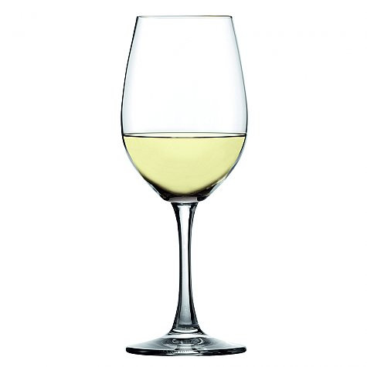 | Las reglas dicen que los vinos blancos deben servirse antes que los tintos, los vinos jóvenes antes de las cosechas antiguas, los ligeros antes que los con más cuerpo, los secos antes que los dulces y los mejores vinos, esos especiales o únicos, siempre al final de la velada. | 150 ml a 180 ml | *obispo Cupid’s Cloud Cocktail White Wine Spritzer
4 | Vino tinto | 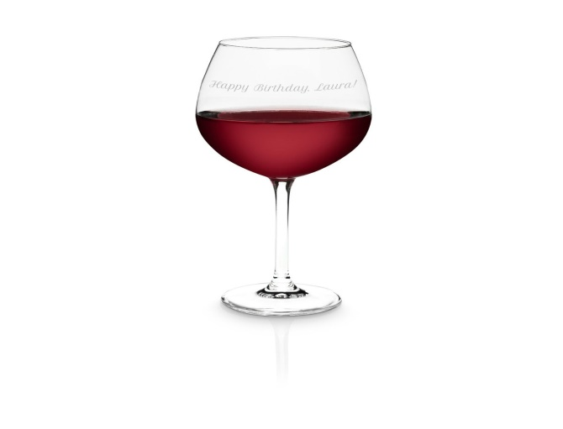 | Cuando usted es el anfitrión, primero debe probar el vino para saber si la botella no es defectuosa. Siempre sirva primero a las damas y después en el sentido de las agujas de reloj, partiendo por la derecha del anfitrión.Hágalo lentamente! Vierta el vino en el centro de la copa y luego gire la parte inferior de la botella para mantener esas últimas diminutas gotas dentro de la botella. Este truco requiere un poco de práctica para la perfección, pero usted puede hacerlo. Además siempre tenga a mano un paño blanco para limpiar la botella. La cantidad a servir en una copa depende del tipo de vino que se vaya a probar. Nunca se debe llenar más de 2/3 de la capacidad de la copa. El vino necesita espacio para poder “abrirse”. Por ejemplo, para los vinos tintos podemos llenarla hasta la mitad. Con los blancos no se debe superar 1/3 para evitar que se calienten en la copa. Es mejor rellenar la copa con frecuencia que tomar el vino caliente. En el caso de espumosos (cavas, champagnes, etc.), pueden servirse ¾ de su capacidad, nunca llegando hasta el borde. | 150 ml a 180 ml | Blackberry Cola Borgoña Zapatero Cabernet
5 | Vodka | 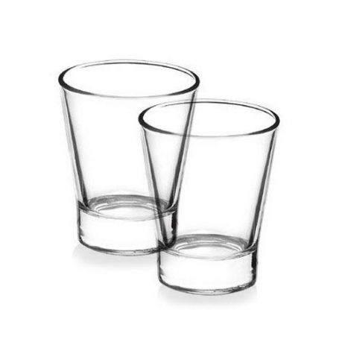 | Si se le invita a una copa de vodka, se considera de mala educación rechazar esta. Que se reúne con amigos rusos, debe estar preparado y no aparecen con el estómago vacío.Tradicionalmente asociada a cada uno diferentes aperitivos vodka para comer. Estos son tentadores aperitivos como pepinillos, albóndigas, pan con tocino, setas en escabeche o los famosos huevos con caviar y medio. Beber el vodka de primera y tomar una o más picaduras continuación. Ese es uno de los secretos para Trinkfestigkeit los rusos | 50 ml | Cosmopolitan Bloody Mary Blue Lagoon
6 | Wisky |  | Los verdaderos amantes del whisky escocés o simplemente escocés, como se le conoce, creen que la mejor y única manera de servirlo es limpio o sin mezclar con algún otro ingrediente. De esa manera, al beber este destilado se siente mucho más el aroma y sabor de la bebida. | 40 ml | El Esquire El Canciller Manhattan
7 | Pisco | 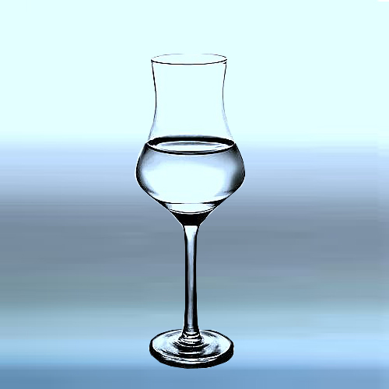 | La especialista precisa que el pisco es uno de los ingredientes más versátiles, pues se puede consumir solo (como aperitivo, digestivo o maridando algunas comidas), en cocteles, macerados, postres, para darle sabor a los guisos o perfumar diversas preparaciones. Además, señala que para identificar que se trata de un verdadero pisco, se debe verificar el lugar de procedencia. “El Perú tiene solo cinco regiones pisqueras, que son Lima, Ica, Arequipa, Moquegua y Tacna”. Adicionalmente, agrega que entre todas las variedades que existen, el secreto para elegir las mejores es comprobar sus fragancias: “se debe optar por los que tienen aromas a flores, a frutas, a especias o manjar blanco y chocolate”. | 110 ml a 180ml | Chilcano Andes Amables Capitán
8 | Ginebra | 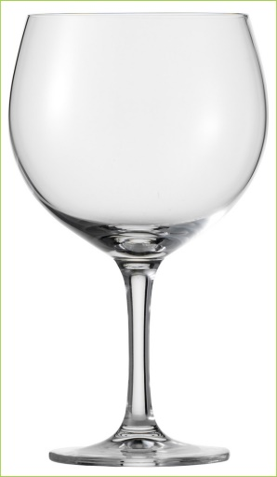 | Tomar un licor puro significa tomarlo sin ninguna preparación adicional. Esto significa que no hay enfriamiento, ni hielo, ni mezcla. Para disfrutar la ginebra de esta manera, vierte un trago estándar, que es 45 ml (1½ onzas), de ginebra en un vaso de cóctel tradicional.[1]Bebe la ginebra lentamente y en pequeños sorbos para que puedas apreciar los sabores La ginebra moderna se elabora de diversas maneras y con muchos ingredientes diferentes. Los sabores que puedes sentir al tomar sorbos de ginebra incluyen flores, bayas, toques cítricos y hierbas.[3] | 44ml | ALEXANDER DAMA BLANCA TANGO
9 | Aquavit | 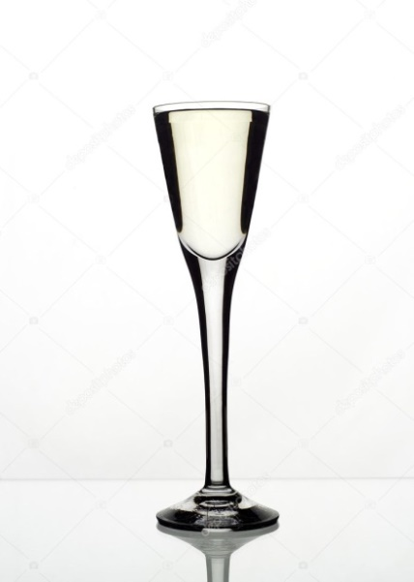 | Un vaso de cóctel tradicional es un vaso corto y ancho que contiene de 180 a 235 ml (6 a 8 onzas) de líquido.[4] | 40 ML
10 | Coñac |  | Bebida destilada escandinava, originario de los países nórdicos. Es una bebida seca, elaborada a partir de la destilación de patata o de cereales. Puede ir aromatizado con pimienta, comino, etc. es transparente y se consume frío generalmente. Se puede tomar sólo, frío y en chupito, a temperatura ambiente y en copa, o utilizarlo como ingrediente en muchas recetas de pescado encurtido o ahumado. Se puede hacer un licor o un extracto más fuerte con el que sustituir al anís en rosquillas, bizcochos, cremas. Si el producto es de calidad, cuanto más moderadamente grande de tamaño sea mejor, de tal forma que pueda el cliente si lo desea, calentar el aguardiente transmitiendo el calor de su propia mano a través de la superficie de la copa que abarque. Otra forma de de servicio, es inclinar levemente la copa sujeta por su peana y siempre a la vista del cliente. Al igual que en todo tipo de bebida que se sirva desde la botella original, procurar que el consumidor quede cerciorado de la marca del producto que se le está sirviendo. | 60 grs | Bombay Cuello de Caballo Alpine Glow
11 | Ron | 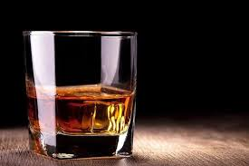 | Se calienta el vaso con la mano y se bebe lentamente. Se puede servir con hielo y tomar a sorbos. | 60 ml | Cubalibre mojito piña colada
12 | Aguardiente |  | Se acostumbra a tomarlo solo sin ningún tipo de mesclas acompañándolo con frutas o simplemente con agua | 60 ml | Caipiriña canelazo daisy maría
13 | Baileys |  | Se sirve caliente o frio, solo o con preparaciones; se puede utilizar con acompañantes de comida o como postres | 150 ml | Gambler lamborgini dublínmilkshake
14 | Amaretto |  | Se toma solo o con hielo y utilizarse en muchas recetas de pastelerías, salsa y otros | 1 oz o 1.5 oz | Amaretto sour cuba breeze french conmection
15 | Pulque | 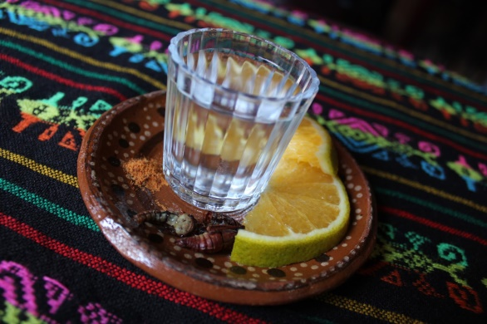 | Se consume por tradición acompañado de guacamole con tortilla, se puede tomar con la pulpa de diferentes frutas o endulzado con miel | 60 ml | Curado de fresa y jamaica curadito de lichie horchata de amaranto

